12.09
 |  |  |  |  |  | Reporte diario de obra (RDO)

 |  |  |  |  |  | Marcobre

Contrato N.º |  |  | : |  |  |  |  |  | Fecha de RDO |  |  | 2026-09-12 |  |  |  |  |  | semana 5 |  |  |  |  |  |  |  |  |  |  |  |  | Condiciones del clima
Contratista |  |  | : | PROMCOSER |  |  |  |  | RDO N.º |  |  | 041 |  |  |  |  |  |  |  |  |  |  |  |  |  |  |  |  |  |  | T mín. |  | 12°
Ubicación |  |  | : | Marcona |  |  |  |  | Turno |  |  | Día |  |  |  |  |  |  |  |  |  |  |  |  |  |  |  |  |  |  | T máx. |  | 25°
Fecha de Inicio |  |  | : | 2026-09-12 |  |  |  |  | Regimen |  |  | 6X1 |  |  |  |  |  |  |  |  |  |  |  |  |  |  |  |  |  |  | Viento |  | 18Km/h
 |  |  |  |  |  |  |  |  |  |  |  |  |  |  |  |  |  |  |  |  |  |  |  |  |  |  |  |  |  |  | Lluvia |  | --

Cuadrilla de Bancoductos Rampa Norte |  |  |  |  |  |  |  |  |  |  |  |  |  |  |  |  | Cuadrilla de Banco ductos Rampa Norte
Mano de Obra |  |  |  |  |  |  |  |  |  |  |  |  |  |  |  |  | Mano de Obra |  |  |  |  |  |  |  |  |  |  |  |  |  | Horas en stand by
Descripcion |  |  | Cant. |  | hh/día |  | hh ant. | hh act. |  | hh acum. |  | hh act. |  | hh acum. |  |  | Descripcion |  |  |  | Cant. |  | hh/día |  | hh ant. |  | hh act. |  | hh acum. |  | hh ant. |  | hh act. |  | hh acum.
Operador de retro/minicargador |  |  |  |  |  |  |  |  |  |  |  |  |  | 0.00 |  |  | Operador de retro/minicargador |  |  |  | 1.00 |  | 9.50 |  | 9.50 |  | 9.50 |  | 19.00 |  | 0.00 |  |  |  | 0.00
Operario Civil |  |  |  |  |  |  |  |  |  |  |  |  |  | 0.00 |  |  | Operario Civil |  |  |  | 1.00 |  | 9.50 |  | 9.50 |  | 9.50 |  | 19.00 |  | 0.00 |  |  |  | 0.00
Operario Mecánico / Eléctrico |  |  |  |  |  |  |  |  |  |  |  |  |  | 0.00 |  |  | Operario Mecánico / Eléctrico |  |  |  | 1.00 |  | 9.50 |  | 9.50 |  | 9.50 |  | 19.00 |  | 0.00 |  |  |  | 0.00
Oficial |  |  |  |  |  |  |  |  |  |  |  |  |  | 0.00 |  |  | Oficial |  |  |  | 1.00 |  | 9.50 |  | 9.50 |  | 9.50 |  | 19.00 |  | 0.00 |  |  |  | 0.00
Ayudante |  |  |  |  |  |  |  |  |  |  |  |  |  | 0.00 |  |  | Ayudante |  |  |  | 3.00 |  | 9.50 |  | 9.50 |  | 9.50 |  | 19.00 |  | 0.00 |  |  |  | 0.00
Conductor de camioneta |  |  |  |  |  |  |  |  |  |  |  |  |  | 0.00 |  |  | Conductor de camioneta |  |  |  | 1.00 |  | 9.50 |  | 9.50 |  | 9.50 |  | 19.00 |  | 0.00 |  |  |  | 0.00
Conductor minivan |  |  |  |  |  |  |  |  |  |  |  |  |  | 0.00 |  |  | Conductor minivan |  |  |  | 1.00 |  | 9.50 |  | 9.50 |  | 9.50 |  | 19.00 |  | 0.00 |  |  |  | 0.00
Conductor camión baranda |  |  |  |  |  |  |  |  |  |  |  |  |  | 0.00 |  |  | Conductor camión baranda |  |  |  | 1.00 |  | 9.50 |  | 9.50 |  | 9.50 |  | 19.00 |  | 0.00 |  |  |  | 0.00
Vigía |  |  |  |  |  |  |  |  |  |  |  |  |  | 0.00 |  |  | Vigía |  |  |  | 1.00 |  | 9.50 |  | 9.50 |  | 9.50 |  | 19.00 |  | 0.00 |  |  |  | 0.00
Supervisor |  |  |  |  |  |  |  |  |  |  |  |  |  | 0.00 |  |  | Supervisor |  |  |  | 1.00 |  | 9.50 |  | 9.50 |  | 9.50 |  | 19.00 |  | 0.00 |  |  |  | 0.00
Supervisor de seguridad |  |  |  |  |  |  |  |  |  |  |  |  |  | 0.00 |  |  | Supervisor de seguridad |  |  |  | 1.00 |  | 9.50 |  | 9.50 |  | 9.50 |  | 19.00 |  | 0.00 |  |  |  | 0.00
ingeniero de calidad |  |  |  |  |  |  |  |  |  |  |  |  |  | 0.00 |  |  | ingeniero de calidad |  |  |  | 1.00 |  | 9.50 |  | 9.50 |  | 9.50 |  | 19.00 |  | 0.00 |  |  |  | 0.00
 |  |  |  |  |  |  |  |  |  |  |  |  |  | 0.00 |  |  | 0 |  |  |  | 0.00 |  | 10.15 |  | 0.00 |  | 0.00 |  | 0.00 |  | 0.00 |  |  |  | 0.00
Total |  |  | 0.00 |  |  |  | 0.00 | 0.00 |  | 0.00 |  | 0.00 |  | 0.00 |  |  | Total |  |  |  | 14.00 |  |  |  | 114.00 |  | 114.00 |  | 228.00 |  | 0.00 |  | 0.00 |  | 0.00

Descripción de las actividades mas relevantes del día
Actividades programadas (Partidas) |  |  |  |  |  |  |  |  |  |  |  |  |  |  |  | Und. |  | Metrado |  | Prog. |  | Ejecutado |  |  | Acumulado |  |  | Por ejecutar |  |  | % Avance
 |  |  |  |  |  |  |  |  |  |  |  |  |  |  |  |  |  |  |  |  |  |  |  |  |  |  |  |  |  |  | día |  |  | total
RAMPA NORTE
BANCO DUCTO EN CAMINO
EXCAVACIÓN DE ZANJA CON RETROEXCAVADORA 0.60 X 1.00M |  |  |  |  |  |  |  |  |  |  |  |  |  |  |  | M3 |  | 92.16 |  | 6.84 |  | 6.84 |  |  | 29.94 |  |  | 62.22 |  |  | 6.00 |  |  | 32.49%
PERFILADO Y NIVELACION DE TERRENO |  |  |  |  |  |  |  |  |  |  |  |  |  |  |  | ML |  | 192 |  | 18 |  | 18 |  |  | 52 |  |  | 140 |  |  | 6.00 |  |  | 27.08%
COLOCACION DE CAMA DE ARENA E=0.20 |  |  |  |  |  |  |  |  |  |  |  |  |  |  |  | ML |  | 192 |  | 22 |  | 6 |  |  | 60 |  |  | 132 |  |  | 6.00 |  |  | 31.25%
INSTALACIÓN DE BANCODUCTOS |  |  |  |  |  |  |  |  |  |  |  |  |  |  |  | UND. |  | 192 |  | 12 |  | 6 |  |  | 51 |  |  | 141 |  |  | 6.00 |  |  | 26.56%
RELLENO Y COMPACTACION EN CAPAS DE 20MM |  |  |  |  |  |  |  |  |  |  |  |  |  |  |  | m3 |  | 92.16 |  | 8.25 |  | 11.22 |  |  | 11.22 |  |  | 80.94 |  |  | 6.00 |  |  | 12.17%
RAMPA NORTE |  |  |  |  |  |  |  |  |  |  |  |  |  |  |  |  |  |  |  |  |  |  |  |  |  |  |  |  |  |  | 6.00
BANCO DUCTO EN VIA |  |  |  |  |  |  |  |  |  |  |  |  |  |  |  |  |  |  |  |  |  |  |  |  |  |  |  |  |  |  | 6.00
EXCAVACIÓN DE ZANJA CON RETROEXCAVADORA 0.60 X 1.00M |  |  |  |  |  |  |  |  |  |  |  |  |  |  |  | M3 |  | 14.4 |  | 0 |  | 12.22 |  |  | 77.6 |  |  | -63.2 |  |  | 6.00 |  |  | 538.89%
INSTALACIÓN DE BANCODUCTOS |  |  |  |  |  |  |  |  |  |  |  |  |  |  |  | UND. |  | 24 |  | 15 |  | 5 |  |  | 93 |  |  | -69 |  |  | 6.00 |  |  | 387.50%
PERFILADO Y NIVELACION DE TERRENO |  |  |  |  |  |  |  |  |  |  |  |  |  |  |  | ML |  | 24 |  | 16 |  | 11 |  |  | 88 |  |  | -64 |  |  | 6.00 |  |  | 366.67%
COLOCACION DE CAMA DE ARENA E=0.20 |  |  |  |  |  |  |  |  |  |  |  |  |  |  |  | ML |  | 24 |  | 16 |  | 11 |  |  | 88 |  |  | -64 |  |  | 6.00 |  |  | 366.67%
RELLENO Y COMPACTACION EN CAPAS DE 20MM |  |  |  |  |  |  |  |  |  |  |  |  |  |  |  | m3 |  | 14.4 |  | 8.25 |  | 30.69 |  |  | 51.15 |  |  | -36.75 |  |  | 6.00 |  |  | 355.21%
INSTALACIÓN DE CAJAS DE PASO |  |  |  |  |  |  |  |  |  |  |  |  |  |  |  | Und. |  | 8 |  | 6 |  | 2 |  |  | 6 |  |  | 2 |  |  |  |  |  | 75.00%
SUMINISTRO DE AFIRMADO |  |  |  |  |  |  |  |  |  |  |  |  |  |  |  | m3 |  | 7.2 |  | 30 |  | 30 |  |  | 60 |  |  | -52.8 |  |  | 6.00 |  |  | 833.33%
Registro de interferencias
Atribuible a AESA |  |  |  |  |  |  |  |  |  |  |  |  |  |  |  |  | Atribuible a PROMCOSER
------------------------------------- |  |  |  |  |  |  |  |  |  |  |  |  |  |  |  |  | -------------------------------------
Observaciones
METAS CUMPLIDAS: *INSTALADAS 6 CAJAS DE PASO EN RAMPA NORTE *INSTALACION DE BANCODUCTOS Y TODAS LAS PARTIDAS INVOLUCRADAS( EXCAVACION, PERFILADO, CAMA DE ARENA, CAPAS DE 20mm, RELLENO Y COMPACTACION)

Incidencias de seguridad

Puntos criticos
1. Riesgos identificados

2. Plan de acción

Actividades Contributivas / Adicionales

Reporte de Seguridad
REPORTE DIARIO DE ACTIVIDADES DE SSOMA |  |  |  |  |  |  |  | FECHA: |  |  | 2026-09-12
REPORTE DIARIO DE ACTIVIDADES DE SSOMA 📅 12/09/2026 🍃 1. Control de Alcohol y Drogas. ✅ Se ejecutó la prueba de alcotest al 100 % del personal de PROMCOSER antes del inicio de la jornada laboral. 👷 Personal evaluado: 11 trabajadores. 🟢 Resultados: 11 resultados negativos (100 % de cumplimiento). ⚠️ Novedad: 01 trabajador, pese a obtener resultado negativo en alcotest, no subió a mina por no cumplir con las horas mínimas de descanso, como medida preventiva ante el riesgo de fatiga. 🎓 2. Charlas y Capacitaciones. 🗣️ Buenos Días Mina Justa (BDMJ). 📚 Tema: Estaciones de emergencia 🔍 3. Inspecciones y Verificaciones en Campo. ✅Se verificó la correcta delimitación y señalización de las áreas de trabajo y almacenamiento de materiales, manteniendo las zonas restringidas para evitar el ingreso de personal no autorizado. Asimismo, se realizó la campaña “Cero riesgos para mis manos”, reforzando con el personal el cuidado de las manos y el uso adecuado de guantes. Durante los trabajos se contó con vigía, señalización preventiva y delimitación del área, considerando además la presencia de neblina y visibilidad reducida 💻 4. Actividades Administrativas.
Reporte de Calidad

 | Fotografia N°01 |  |  |  |  |  |  |  |  |  |  |  |  |  |  |  | Fotografia N°02
 | 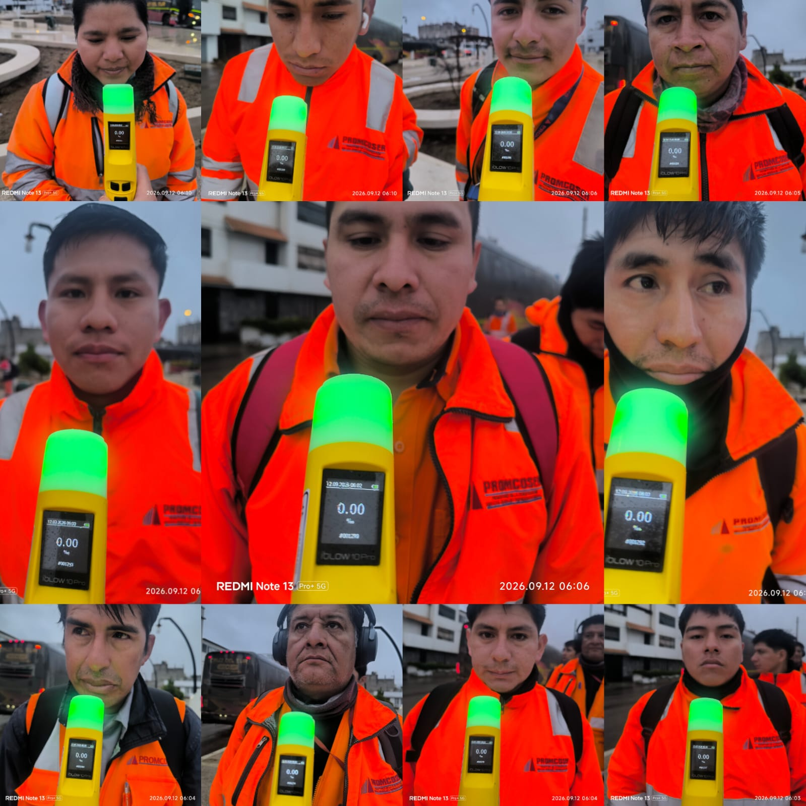 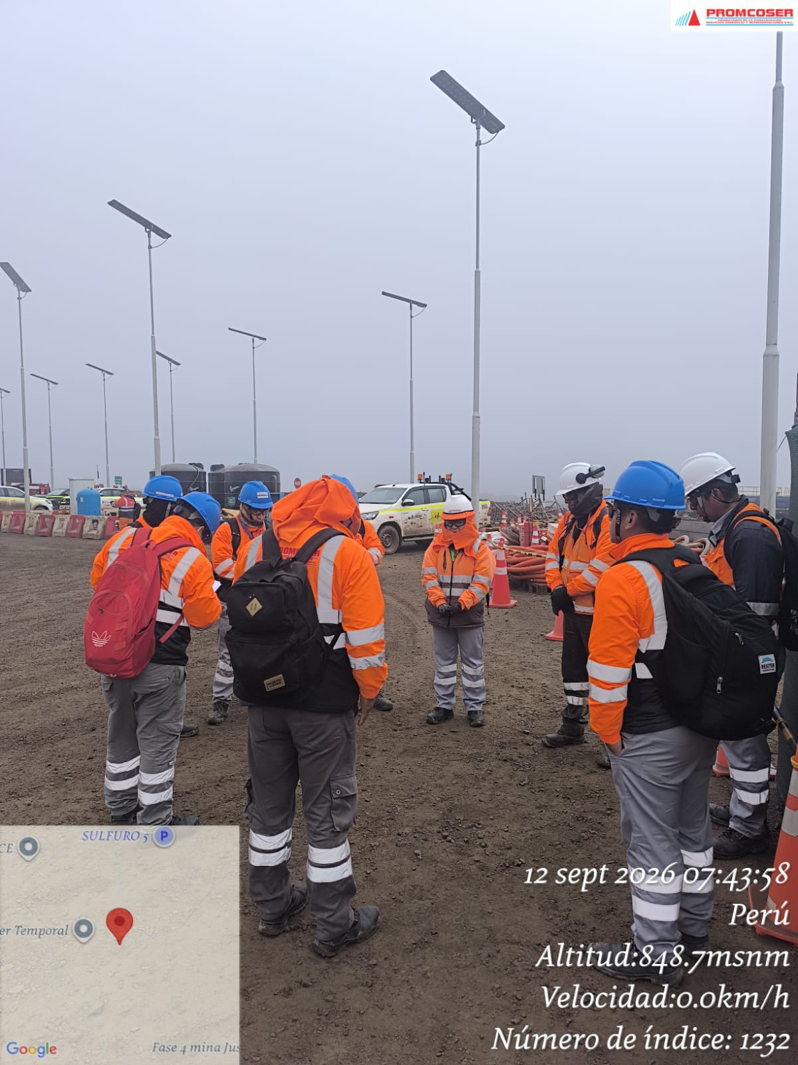 |  |  |  |  |  |  |  |  |  |  |  |  |  |  |  | 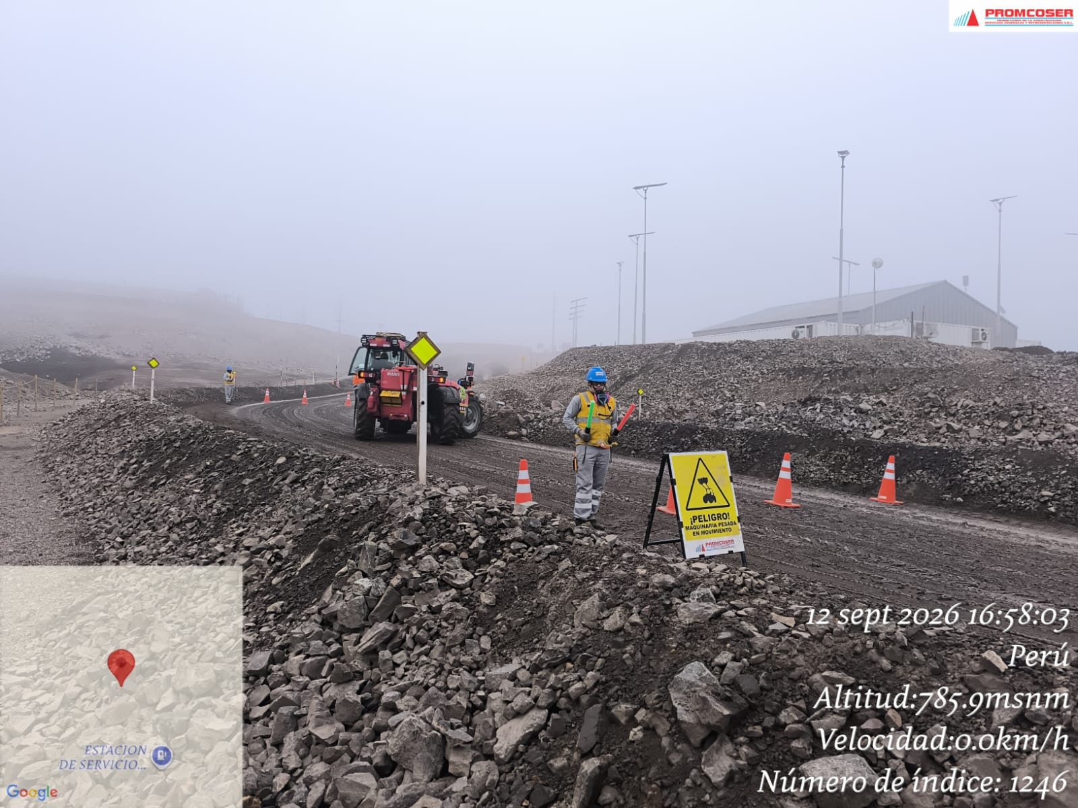 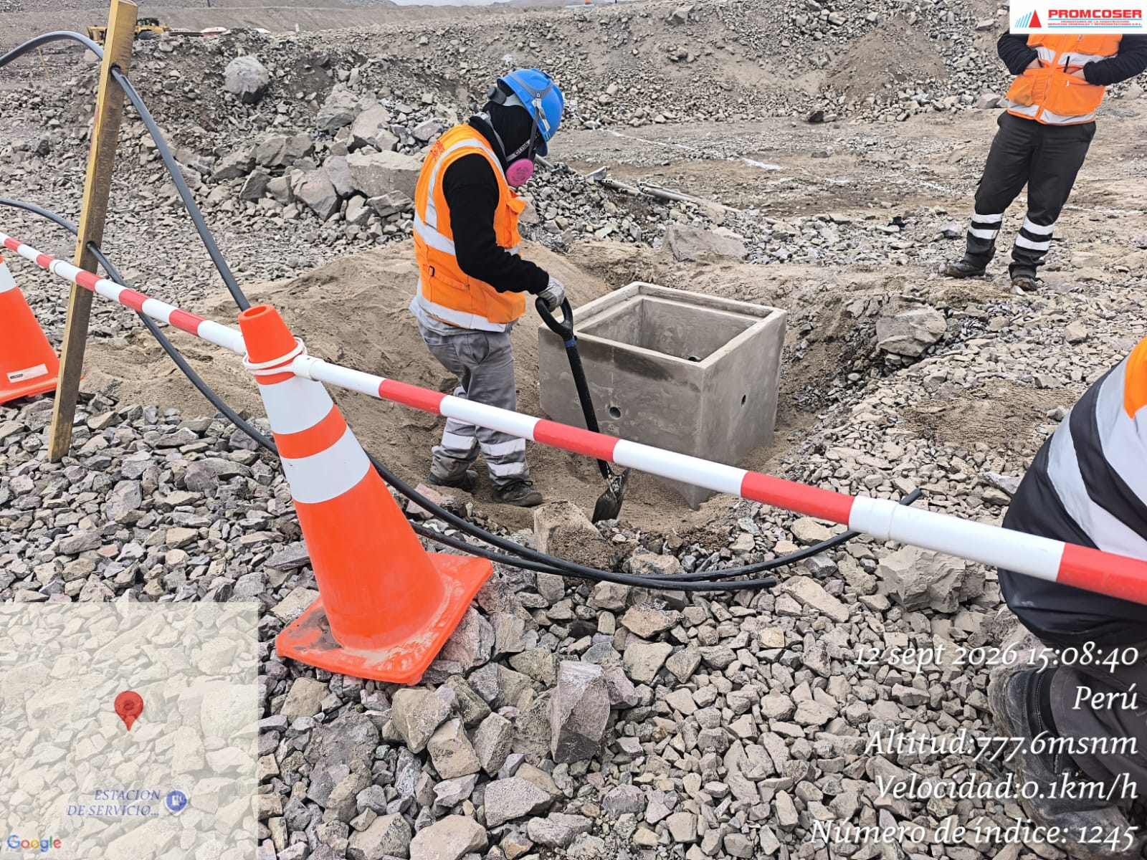 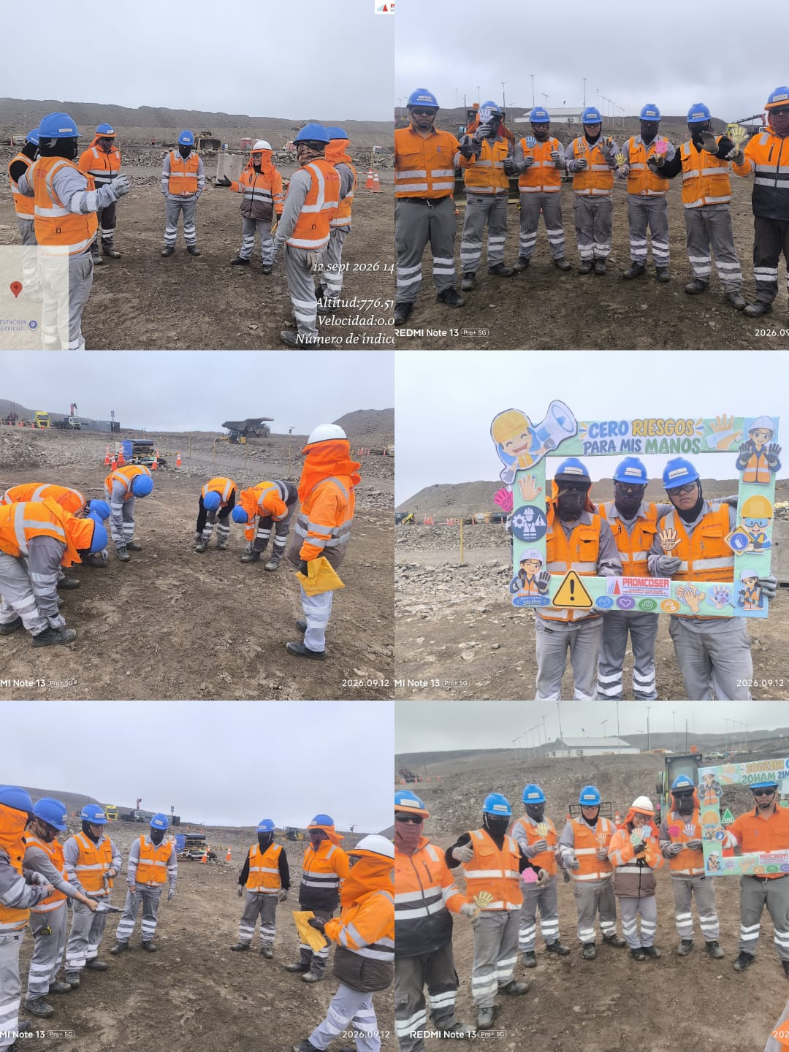 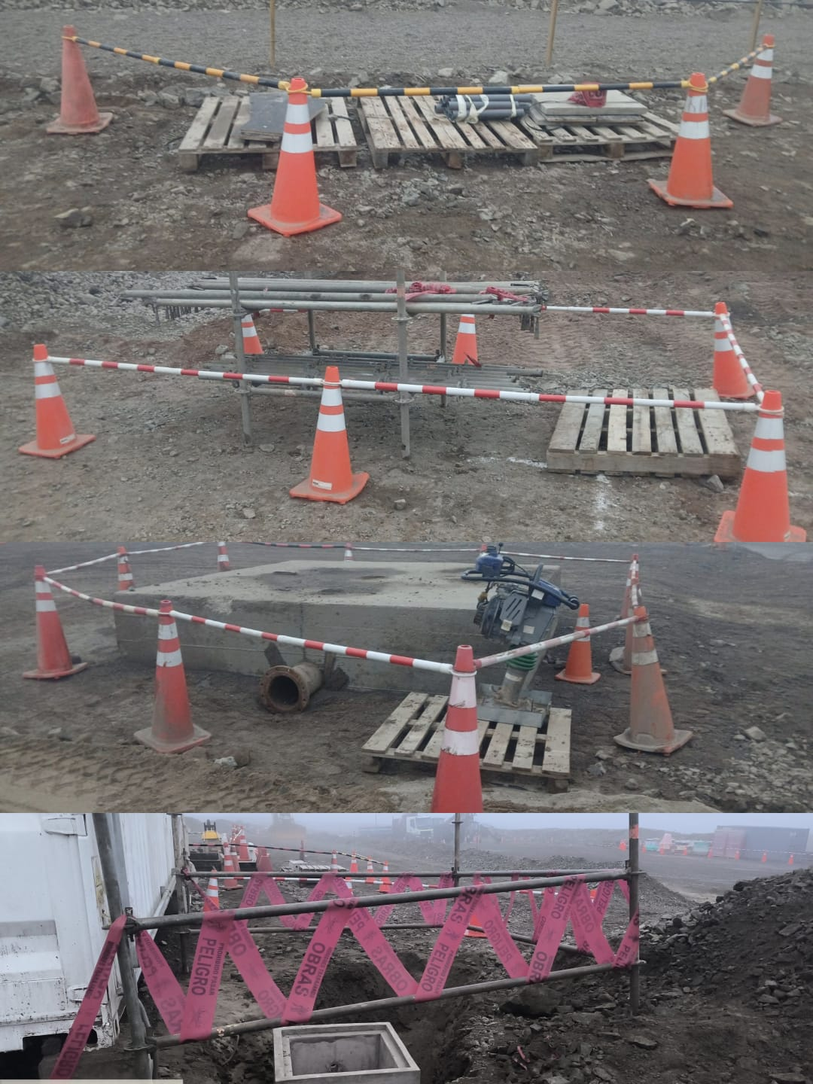

 | Charla de seguridad y prueba de alcotest |  |  |  |  |  |  |  |  |  |  |  |  |  |  |  | Verificación de delimitación y señalización de áreas de trabajo, campaña de cuidado de manos y control de trabajos en campo mediante vigía y señalización preventiva.

 | Fotografia N°03 |  |  |  |  |  |  |  |  |  |  | Fotografia N°04 |  |  |  |  |  |  |  |  |  |  | Fotografia N°05
 | 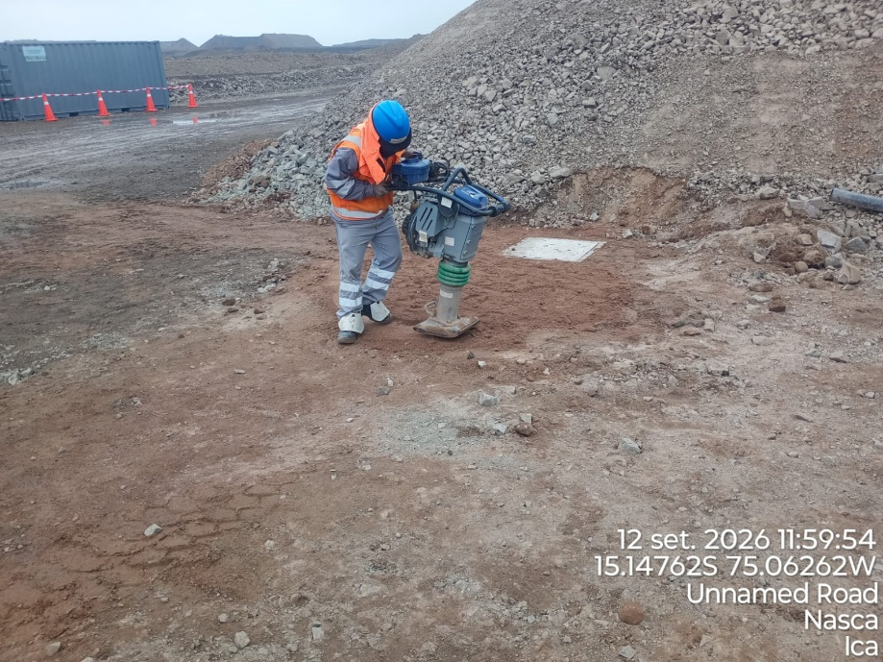 |  |  |  |  |  |  |  |  |  |  | 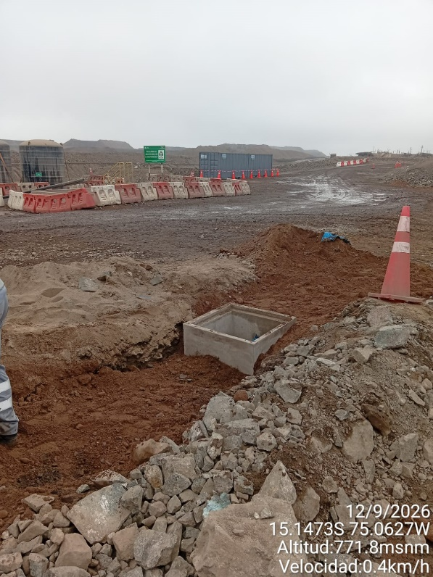 |  |  |  |  |  |  |  |  |  |  | 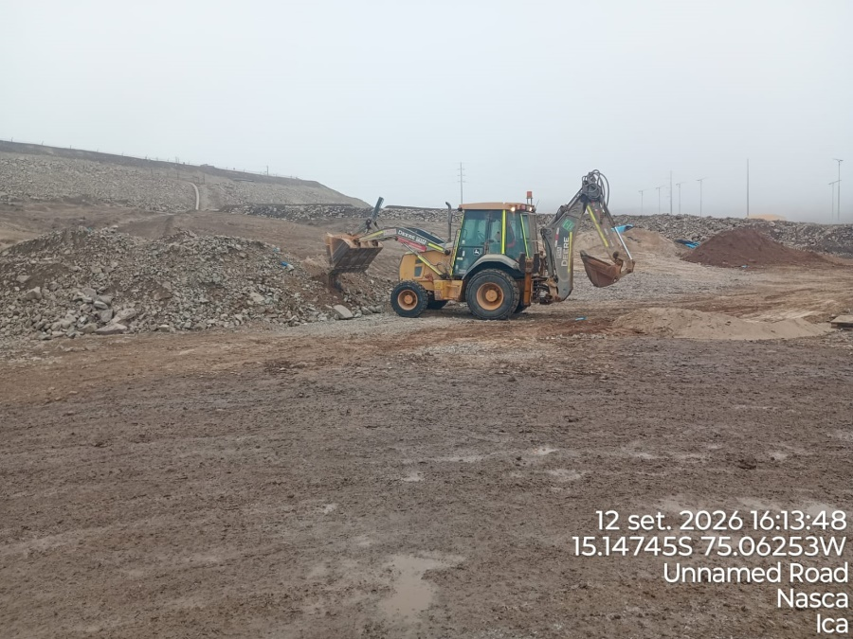

 |  | APISONADO PERIMETRAL EN CAJA DE REGISTRO |  |  |  |  |  |  |  |  |  | TENDIDO DE AFIRMADO EN CONTORNO DE CAJA DE REGISTRO |  |  |  |  |  |  |  |  |  |  | CONFORMADO DE BERMA
 | Fotografia N°06 |  |  |  |  |  |  |  |  |  |  | Fotografia N°07 |  |  |  |  |  |  |  |  |  |  | Fotografia N°08
 | 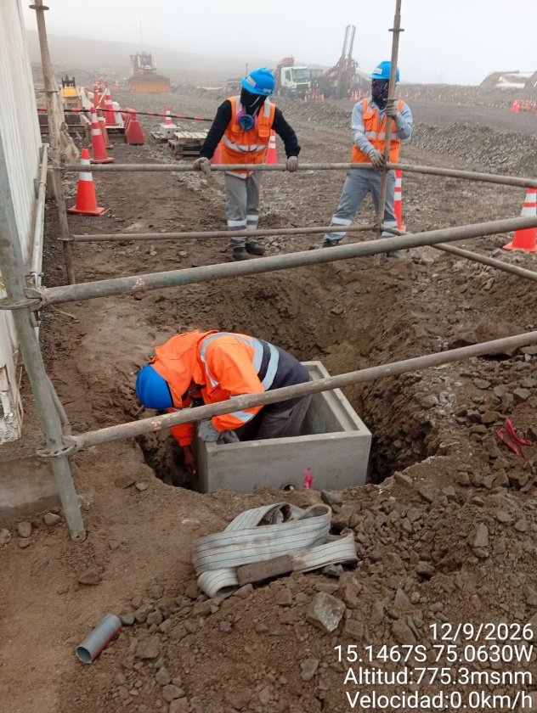 |  |  |  |  |  |  |  |  |  |  | 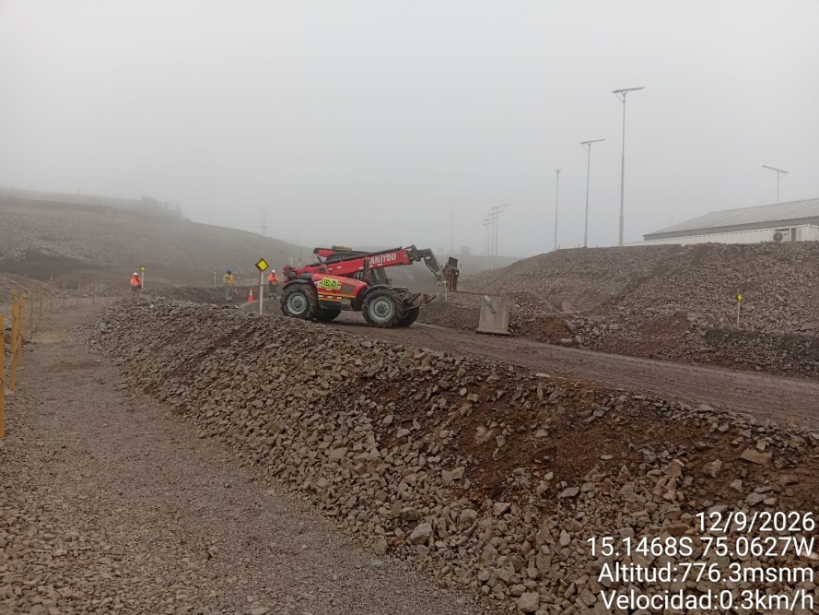 |  |  |  |  |  |  |  |  |  |  | 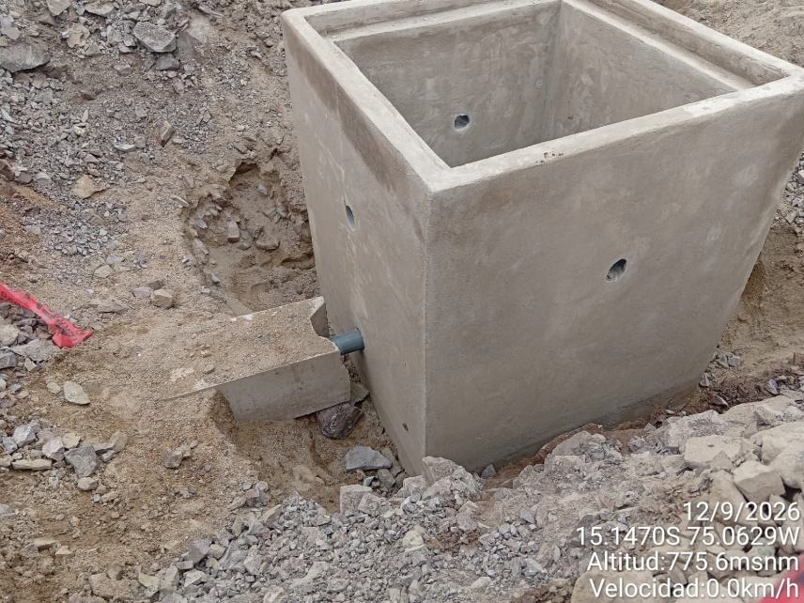

 |  | MONTAJE DE BARRERA DURA EN CAJA DE REGISTRO |  |  |  |  |  |  |  |  |  | INSTALACION DE CAJAS DE REGISTRO CON EQUIPO |  |  |  |  |  |  |  |  |  |  | INSTALACION DE 2 CAJAS DE REGISTRO

Histograma de Equipos |  |  | 2026-09-12
 |  |  |  |  |  |  |  |  |  | Jornada laboral |  | Jornada Laboral | 7:00:00 | 7:30:00 | 8:00:00 | 8:30:00 | 9:00:00 | 9:30:00 | 10:00:00 | 10:30:00 | 11:00:00 | 11:30:00 | 12:00:00 | 12:30:00 | 13:00:00 | 13:30:00 | 14:00:00 | 14:30:00 | 15:00:00 | 15:30:00 | 16:00:00 | 16:30:00 | 17:00:00
 | Equipos |  |  |  |  |  | hh.ss | hh.aa |  | Actividad |  | UbicaciónCANTERA | 7:00:00 | 7:30:00 | 8:00:00 | 8:30:00 | 9:00:00 | 9:30:00 | 10:00:00 | 10:30:00 | 11:00:00 | 11:30:00 | 12:00:00 | 12:30:00 | 13:00:00 |  |  | 14:30:00 | 15:00:00 | 15:30:00 | 16:00:00 | 16:30:00 | 17:00:00 | 17:30:00 | 18:00:00 | 18:30:00 | HORAS ACUMULADAS POR EQUIPO
EQUIPOS | Retroexcavadora |  |  |  |  |  | 4 |  |  |  |  |  |  |  |  |  |  |  |  | 0.5 | 0.5 | 0.5 | 0.5 |  |  |  |  | 0.5 | 0.5 | 0.5 | 0.5 | 0.5 | 0.5 |  |  |  | 2.5
 | Minicargador |  |  |  |  |  | 0 |  |  | Instalación de bancoductos |  |  |  |  |  |  |  |  |  |  |  |  |  |  |  |  |  |  |  |  |  |  |  |  |  |  | 0
 |  |  |  |  |  |  |  | hh.aa
EQUIPOS MENORES | Vibroapisonar |  |  |  |  |  | 0.75 |  |  |  |  |  |  |  |  |  |  |  |  |  |  |  |  |  |  |  |  |  | 0.5 | 0.5 | 0.5 |  |  |  |  |  | 0.75
 |  |  |  |  |  |  | 0 |  |  |  |  |  |  |  |  |  |  |  |  |  |  |  |  |  |  |  |  |  |  |  |  |  |  |  |  |  | 0
 |  |  |  |  |  |  | 0 |  |  |  |  |  |  |  |  |  |  |  |  |  |  |  |  |  |  |  |  |  |  |  |  |  |  |  |  |  | 0
 |  |  |  |  |  |  | 0 |  |  |  |  |  |  |  |  |  |  |  |  |  |  |  |  |  |  |  |  |  |  |  |  |  |  |  |  |  | 0
 |  |  |  |  |  |  | 0 |  |  |  |  |  |  |  |  |  |  |  |  |  |  |  |  |  |  |  |  |  |  |  |  |  |  |  |  |  | 0
 | Total |  |  |  |  |  | 4.75 | 0 |  | 0 |  | Frecuencia de equipos | 0 | 0 | 0 | 0 | 0 | 0 | 0 | 0.5 | 0.5 | 0.5 | 0.5 | 0 | 0 | 0 | 0.0 | 0.5 | 0.5 | 0.5 | 1 | 0.5 | 0.5 | 0 | 0 | 0

